【参考】光回線の契約番号
モバビジでご利用されるひかり電話回線の契約番号確認

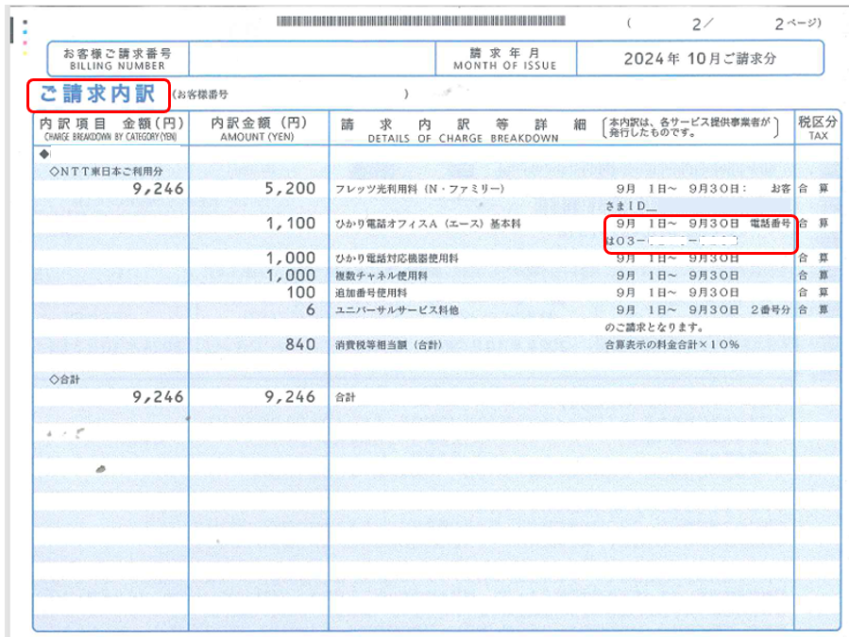
■申込書の電話番号欄にはモバビジでご利用のひかり電話の「契約番号」を記入してください。 →NTTファイナンスの光回線請求書に付いている明細書内で、「基本料金」や「CAF」番号の付近に 電話番号として記載がされている場合が多いです。 また、NTT東西との契約書および回線管理のWEBサイト等でも、ほとんどの場合確認いただくことができます。 契約の形態に沿って、ご確認ください。 不明な場合はお手数ですが、事前にNTTへご確認をお願いいたします。

